Sayfa1
Numune Adı | TAS(mmol/L) | TOS (µmol/L) | OSI
KC-H1 | 1.79 | 1.92 | 0.107
KC-H2 | 1.95 | 5.2 | 0.267
KC-H3 | 2.14 | 3.88 | 0.181 | Bu çalışmada "Relassay" marka kitler kullanılmıştır.
KC-H4 | 1.83 | 1.58 | 0.086 | TAS Kat.No: RL0017
KC-H5 | 1.8 | 7.2 | 0.400 | TOS Kat.Not: RL0024
KC-H6 | 2.21 | 3.97 | 0.180 | Kullanılan cihaz: Mindray marka BS300 model tam otomatik biyokimya cihazı
KC-V1 | 2.31 | 5.07 | 0.219
KC-V2 | 2.33 | 3.69 | 0.158 | TAS: Total Antioxidant Status
KC-V3 | 2.09 | 2.98 | 0.143 | TOS: Total Oxidant Status
KC-V4 | 2.28 | 6.32 | 0.277 | OSI: Oxidative Stress Index
KC-V5 | 2.26 | 3.09 | 0.137
KC-V6 | 2.64 | 9.69 | 0.367
KC-K1 | 2.91 | 6.29 | 0.216
KC-K2 | 3.02 | 7.78 | 0.258
KC-K3 | 2.27 | 5.71 | 0.252
KC-K4 | 2.74 | 13.42 | 0.490
KC-K5 | 2.8 | 13.41 | 0.479
KC-K6 | 2.34 | 10.62 | 0.454
KC-K7 | 2.86 | 6.07 | 0.212
KC-T | 2.2 | 4.93 | 0.224
KC-D1 | 3.13 | 5.18 | 0.165
KC-D2 | 2.91 | 9.24 | 0.317

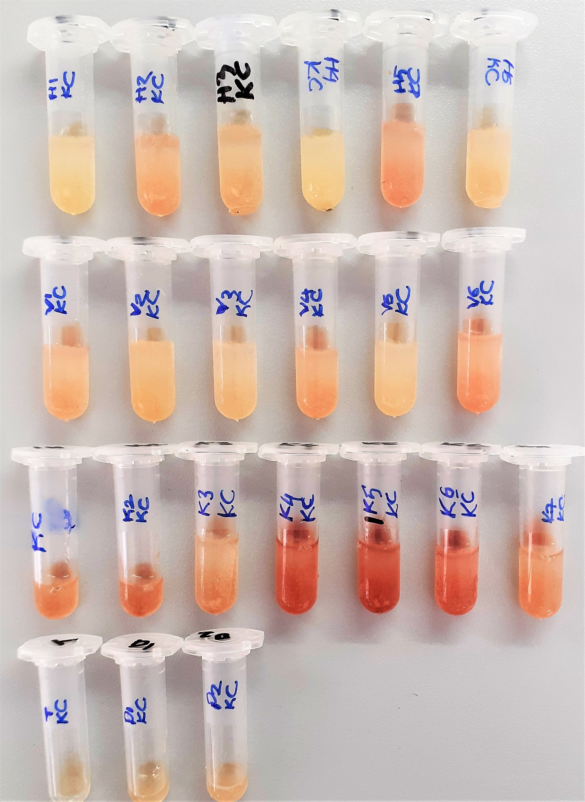
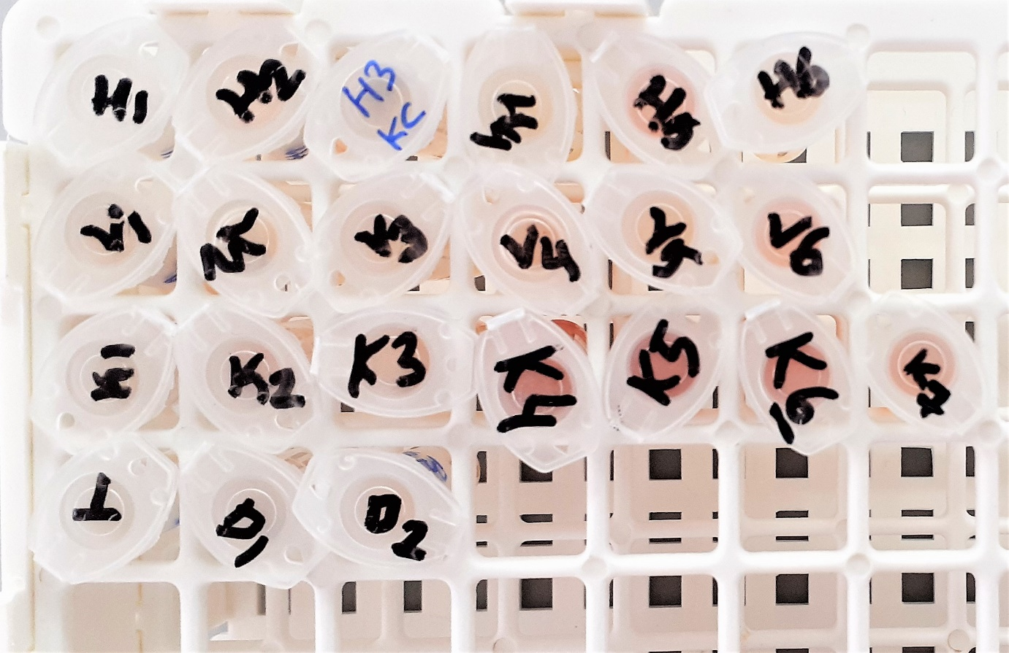

Baran Medikal Labında çalışılmıştır.
Çalışmayı Yapan;
Büşra ORHAN (Biyolog)

